Лист1
Ключевые слова по которым анализировались конкуренты | Название компании | ИНН | Обороты за прошлый год | Сайт | Дара регистрации домена | Кол-во страниц
 | ООО «МОНИТОРИНГ ЦЕН» | 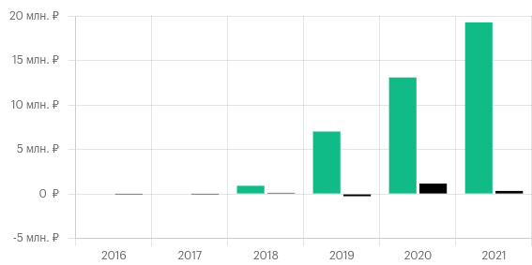 7813229826 |  | https://xmldatafeed.com/
 | ИП | 312824663029 | ИП | https://www.parsic.ru/
 | ООО "МАРКЕТ ДАТА" |  |  | https://marketparser.ru/
 |  |  |  | https://priceva.ru/
 |  |  |  | https://imprice.ru/
 |  |  |  | https://uxprice.com/ru

Что понравилось |  |  |  | Общее впечатление в парсинге конкуренция низкая, дизайн сайтов из 90-х слабый контент и наполняемость, достаточно использовать бесплатные решения шаблон от bootstrap наполнить текстом и красивыми икоками, сделать калькулятор расчета цен и каталог бесплатных баз например 2 Гис и создать блог для статей и уже можно занять хорошие места. Проблема конкурентов не вызывают доверия нужно много фотографий людей и видео
https://parsing-cloud.ru/calculator-parsinga | Отличный калькулятор цен
https://www.parsic.ru/parsing-shop.html | Пример что парсим
https://yavorsky.ru/services/parsing/ | Команда
https://tocomm.ru/ | Часто задаваемывые вопросы, Этапы работы, Кейсы клиентов
https://site-parser.com/ | Интересная идея оставлять ссылки на ресурсы с отзывыми типо как Авито
https://www.metacommerce.ru/ | Цветовая гамма иконки общий стиль
https://competera.net/ | Интересная форма обратной связти
https://pricing.su/ | глянуть
https://stream-target.ru/auditoriya-konkurentov/ | Красивый дизайн
https://partscanner.ru/ | ещё один конкурент

